Planilha3_TestFisher
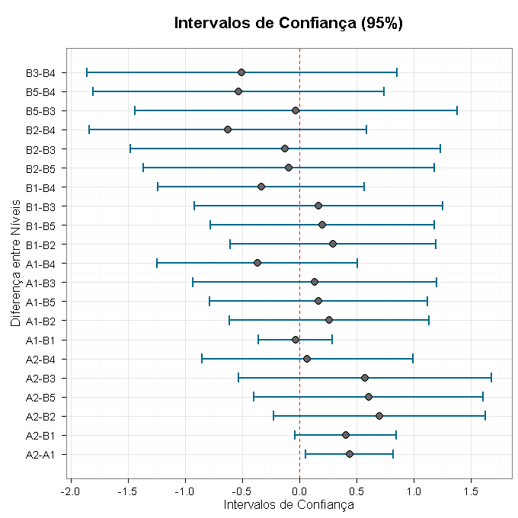
TESTE DE FISHER

Resultados da Análise

Teste de Fisher
Diferença entre Níveis | Média | Limite Inferior | Limite Superior | P-Valor
A2-A1 | 0.43892302429 | 0.05475327094 | 0.82309277764 | 0.0784
A2-B1 | 0.40408751637 | -0.038482729104 | 0.84665776184 | 0.1049
A2-B2 | 0.69747257384 | -0.22827590941 | 1.6232210571 | 0.0054
A2-B5 | 0.60447257384 | -0.39777277529 | 1.606717923 | 0.0156
A2-B3 | 0.57313924051 | -0.53398494777 | 1.6802634288 | 0.0218
A2-B4 | 0.069139240506 | -0.85660924274 | 0.99488772375 | 0.781
A1-B1 | -0.034835507922 | -0.35777384449 | 0.28810282864 | 0.8886
A1-B2 | 0.25854954955 | -0.61633958701 | 1.1334386861 | 0.2989
A1-B5 | 0.16554954955 | -0.78991708351 | 1.1210161826 | 0.5057
A1-B3 | 0.13421621622 | -0.93074609077 | 1.1991785232 | 0.5894
A1-B4 | -0.36978378378 | -1.2446729203 | 0.50510535278 | 0.1377
B1-B2 | 0.29338505747 | -0.60867537513 | 1.1954454901 | 0.2386
B1-B5 | 0.20038505747 | -0.78002226078 | 1.1807923757 | 0.4205
B1-B3 | 0.16905172414 | -0.91834274803 | 1.2564461963 | 0.4967
B1-B4 | -0.33494827586 | -1.2370087085 | 0.56711215674 | 0.1786
B2-B5 | -0.093 | -1.3667112474 | 1.1807112474 | 0.7084
B2-B3 | -0.12433333333 | -1.4821140852 | 1.2334474185 | 0.6171
B2-B4 | -0.62833333333 | -1.8427693572 | 0.58610269056 | 0.012
B5-B3 | -0.031333333333 | -1.442380482 | 1.3797138153 | 0.8997
B5-B4 | -0.53533333333 | -1.8090445807 | 0.73837791406 | 0.032
B3-B4 | -0.504 | -1.8617807519 | 0.85378075187 | 0.0434

Planilha4_TestVariance
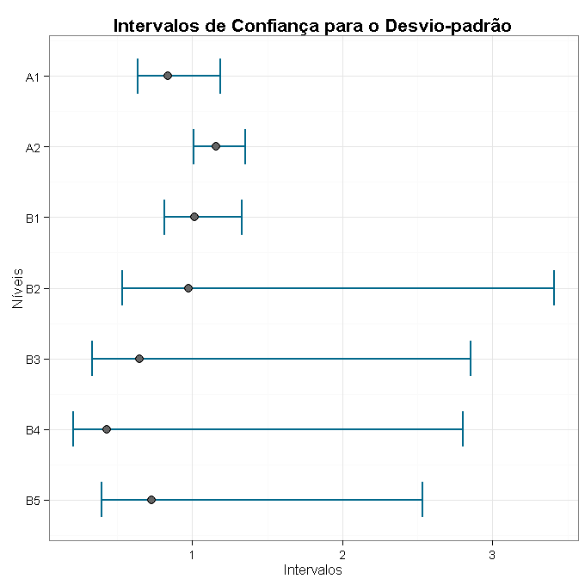
TESTES DE VARIÂNCIA

Resultados da Análise

Teste de Variância
Informação | Valor
Bartlett (estatística do teste) | 11.16080479
Graus de Liberdade | 6
P-valor | 0.08353191

Intervalos de Confiança para o Desvio-padrão
Fator | Limite Inferior | Desvio Padrão | Limite Superior
A1 | 0.6396047 | 0.8365355 | 1.18678
A2 | 1.0112795 | 1.1594857 | 1.354106
B1 | 0.8163901 | 1.0157437 | 1.329953
B2 | 0.5343233 | 0.9779607 | 3.407955
B3 | 0.3366949 | 0.6489626 | 2.85283
B4 | 0.2093256 | 0.433025 | 2.800581
B5 | 0.3973505 | 0.7272622 | 2.534332

